Plan1
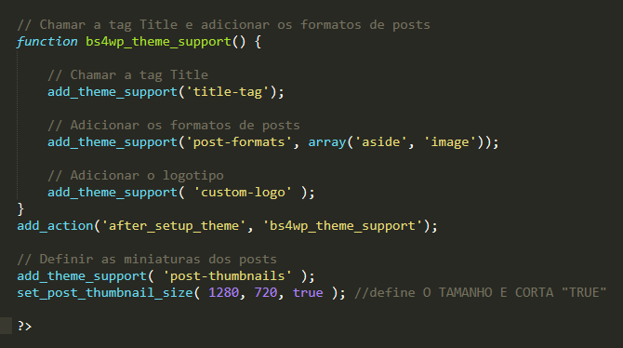
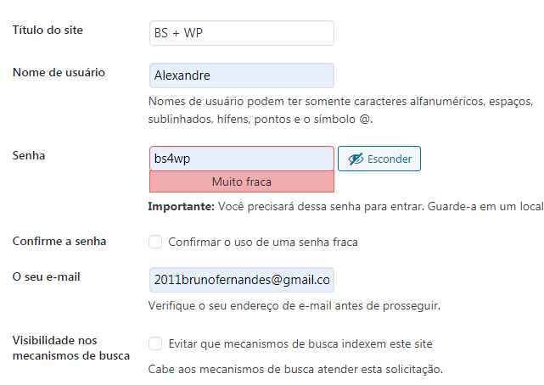

chamar arquivos css
<!-- Bootstrap CSS -->
<link rel="stylesheet" href="<?php bloginfo('template_url'); ?>/css/bootstrap.css">
<link rel="stylesheet" href=" <?php bloginfo('template_url'); ?>/css/style.css">
<link rel="stylesheet" href=" <?php bloginfo('stylesheet_url'); ?>">

linguagem automatica

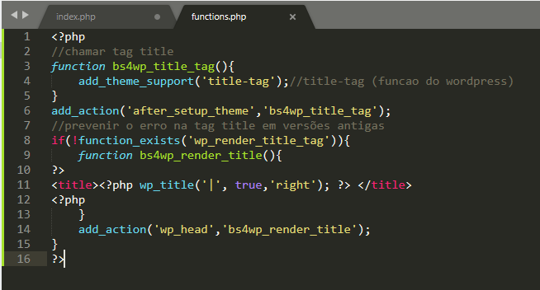
atualizar o nome do site
quando ajustado no wordpress

linkar o header e footer
criar arquivo header.php
e inserir no index.php
<?php get_header(); ?>
<?php get_footer(); ?>
<?php get_sidebar(); ?>
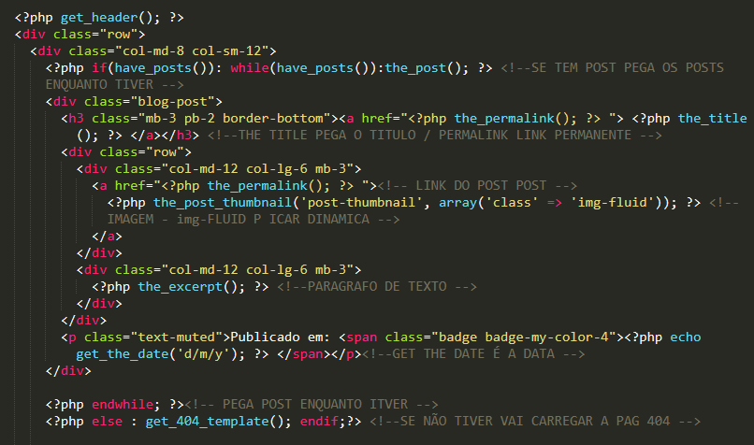
 | POSTS

classe de imagem responsiva IMG-FLUID
 | ALTERAR A QUANTIDADE DE POSTS

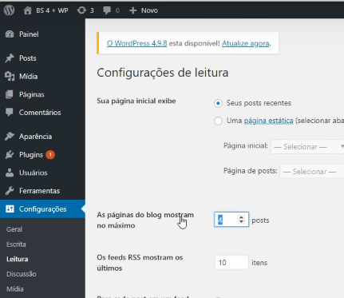

 | FUNCTIONS.PHP

BD
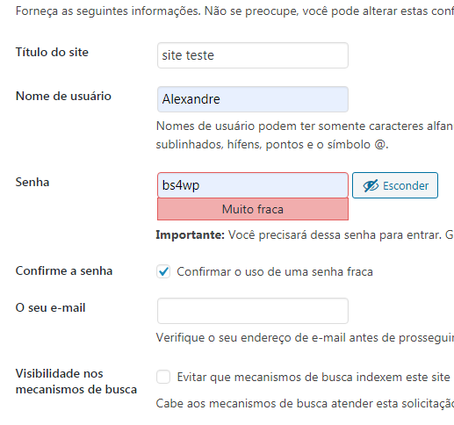
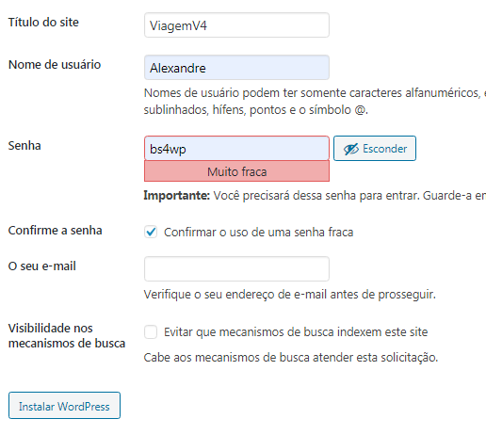
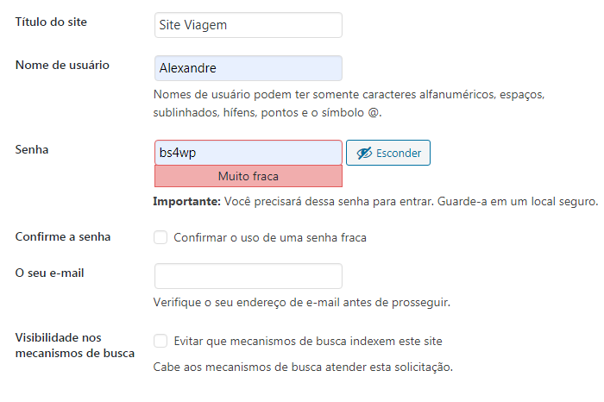
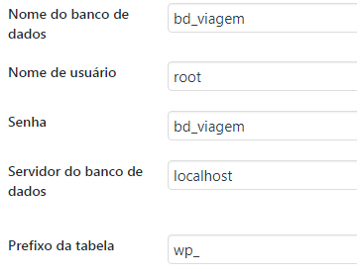
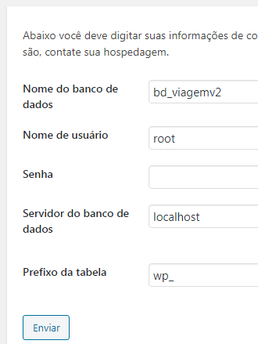
viagem
bd_viagemv4

